Feuil1
SITUATION PRESENTEE |  |  |  |  | SITUATION DEFINITIVE |  |  |  |  | Critère
A | B | C | D | E | A | B | C | D | E | TRUE | -> | =NBVAL(B4:F4)=5
1 | 2 | 3 | 4 | 5 | 1 | 2 | 3 | 4 | 5
2 | 4 | 8 | 10 | 19 | 2 | 4 | 8 | 10 | 19
23 | 14 | 5 | 6 | 33 | 23 | 14 | 5 | 6 | 33 | Données/Filtre/avancé
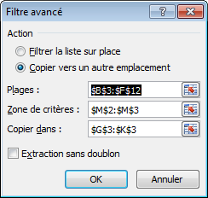
5 | 15 |  |  |  | 8 | 9 | 11 | 24 | 51
8 | 9 | 11 | 24 | 51 | 5 | 16 | 36 | 1 | 9
14 | 35 | 21 |  |  | 55 | 1 | 19 | 3 | 17
5 | 16 | 36 | 1 | 9
4 | 29 | 33 | 7
55 | 1 | 19 | 3 | 17

 |  |  |  |  |  |  |  |  |  | NB : le filtrage peut être automatisé par macro

